画面フロー
アプリ基本設計書 |  |  |  | 担当者 | きらぼし |  | 確認日

 |  |  |  |  | DNX | 米山 | 確認日 | 2021-04-28

画面コード | D0430M01 D0430S01 D0430S02 D0430S03 | フロー名 | 定期預金解約流れ

STEP1
STEP2
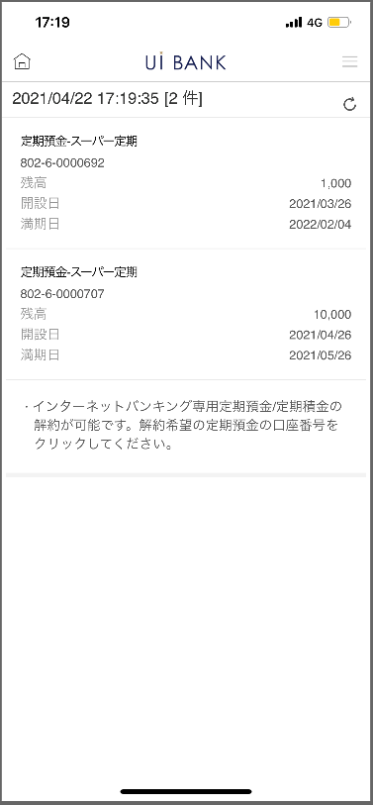 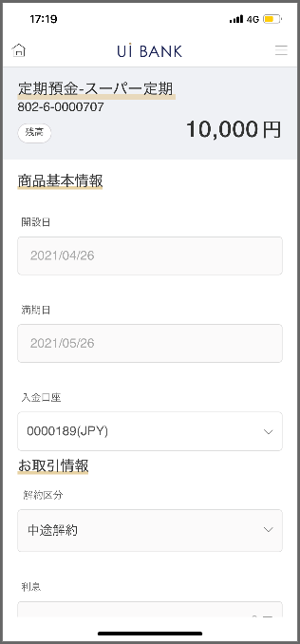 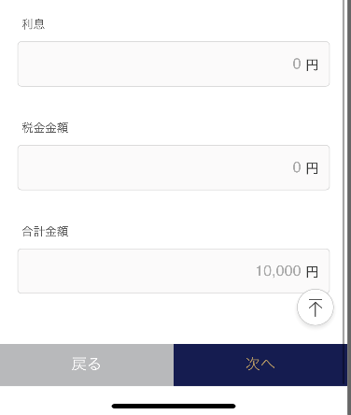 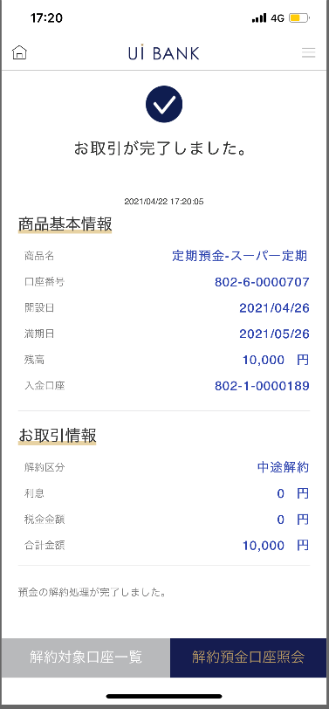 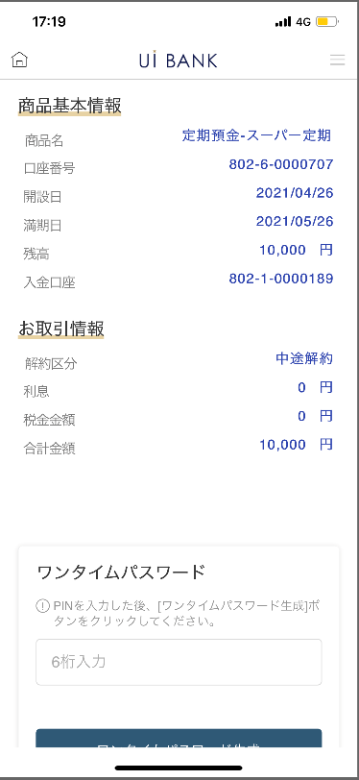 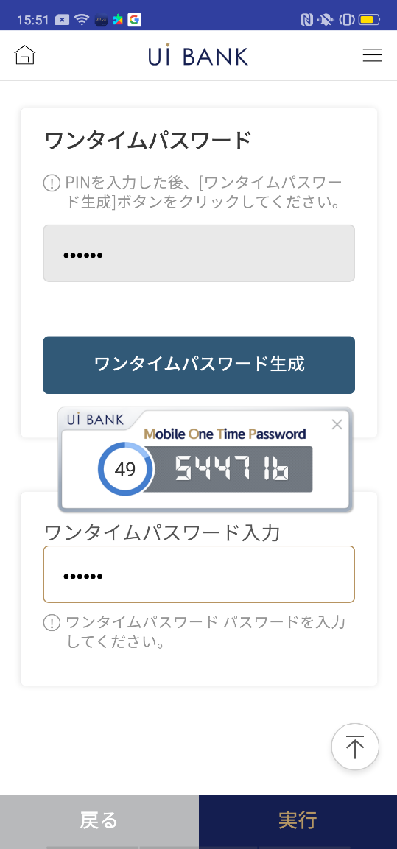
STEP3
STEP4

☆

補足説明：
☆：UI銀行様のロゴ挿入に影響し表題のタイトルにロゴが挿入されています。 最新版のものではデザインの関係上「解約」とタイトル表記しております。 希望の文言等ございましたらご相談いただけますと幸いです。

D0430M01_画面レイアウト
アプリ基本設計書 |  |  |  |  |  |  |  |  | 担当者 | きらぼし |  |  | 確認日

 |  |  |  |  |  |  |  |  |  | DNX | 米山 |  | 確認日 | 2021-04-28

要件充足表No. | 43 | カテゴリ | App PKG | Lvel 1 | Lvel 2 | Lvel 3 |  | Lvel 4 | Lvel 5
 |  |  |  | モバイルアプリ | 基本機能 | MENU

要件充足表No. | 5 | カテゴリ | AITHERPKG | Lvel 1 | Lvel 2 | Lvel 3 |  | Lvel 4 | Lvel 5
 |  |  |  | 預金 | 共通 | 満期継続・解約

画面コード | D0430M01 | 画面名 | 定期預金解約(メイン)

画面レイアウト： |  |  |  |  |  |  | 画面説明：

 |  |  |  |  |  |  | - 解約対象の預金口座を表示 - 対象口座押下時次のページ（D0430S01）へ移動

1

 |  |  |  |  |  |  | 項目説明

 |  |  |  |  |  |  | 項番 | 操作 | 選択肢/入力内容 |  |  | 備考 |  | AiTHERとの連携 (参照元データ)

 |  |  |  |  |  |  | 1 | クリック | - |  |  | 解約したい口座を選択 |  | -
 |  |  |  |  |  |  | 2 | － | 常時表示 |  |  | - |  | -
 |  |  |  |  |  |  | 3
 |  |  |  |  |  |  | 4
 |  |  |  |  |  |  | 5
 |  |  |  |  |  |  | 6
2
 |  |  |  |  |  |  | 7
 |  |  |  |  |  |  | 8
 |  |  |  |  |  |  | 9
 |  |  |  |  |  |  | 10
 |  |  |  |  |  |  | 11
 |  |  |  |  |  |  | 12
 |  |  |  |  |  |  | 13
 |  |  |  |  |  |  | 14
 |  |  |  |  |  |  | 15
 |  |  |  |  |  |  | きらぼし様コメント & デザイン変更コメント(要件定義書参照) |  |  |  |  |  |  | 対応確認
 |  |  |  |  |  |  | No. | 内容
 |  |  |  |  |  |  | 1 | 商品名を決定後に変更します |  |  |  |  |  | 項番1 対応済
 |  |  |  |  |  |  | 2 | 共通の案内文言は削除し、同説明文言を当画面下部に表示したい。 |  |  |  |  |  | 項番2 対応済
 |  |  |  |  |  |  | 3 | 文字を大きくしたい |  |  |  |  |  | 現画面 対応済
 |  |  |  |  |  |  | 4
 |  |  |  |  |  |  | 5
 |  |  |  |  |  |  | 6
 |  |  |  |  |  |  | 7
 |  |  |  |  |  |  | 8
 |  |  |  |  |  |  | 9
 |  |  |  |  |  |  | 10

D0430S01_画面レイアウト
アプリ基本設計書 |  |  |  |  |  |  |  |  | 担当者 | きらぼし |  |  | 確認日

 |  |  |  |  |  |  |  |  |  | DNX | 米山 |  | 確認日 | 2021-04-28

要件充足表No. | 43 | カテゴリ | App PKG | Lvel 1 | Lvel 2 | Lvel 3 |  | Lvel 4 | Lvel 5
 |  |  |  | モバイルアプリ | 基本機能 | MENU

要件充足表No. | 5 | カテゴリ | AITHERPKG | Lvel 1 | Lvel 2 | Lvel 3 |  | Lvel 4 | Lvel 5
 |  |  |  | 預金 | 共通 | 満期継続・解約

画面コード | D0430S01 | 画面名 | 定期預金解約(加入情報)

画面レイアウト： |  |  |  |  |  |  | 画面説明：

 |  |  |  |  |  |  | - 解約を行う預金口座の詳細情報を表示 - 解約対象口座一覧押下時前のページ（M01）へ戻る - 次へ押下時次のページ（S02）へ移動

1

 |  |  |  |  |  |  | 項目説明
2
 |  |  |  |  |  |  | 項番 | 操作 | 選択肢/入力内容 |  |  | 備考 |  | AiTHERとの連携 (参照元データ)

3
 |  |  |  |  |  |  | 1 | － | 常時表示 |  |  | - |  | 0248
 |  |  |  |  |  |  | 2 | － | 常時表示 |  |  | - |  | -
 |  |  |  |  |  |  | 3 | － | 常時表示 |  |  | - |  | -
 |  |  |  |  |  |  | 4 | － | 常時表示 |  |  | - |  | -
 |  |  |  |  |  |  | 5 | － | 常時表示 |  |  | - |  | -
4
 |  |  |  |  |  |  | 6 | － | 常時表示 |  |  | - |  | -
 |  |  |  |  |  |  | 7 | － | 常時表示 |  |  | - |  | -
 |  |  |  |  |  |  | 8 | － | 常時表示 |  |  | - |  | -
 |  |  |  |  |  |  | 9 | クリック | - |  |  | D0430M01に遷移 |  | -
5
 |  |  |  |  |  |  | 10 | クリック | - |  |  | D0430S03に遷移 |  | -
 |  |  |  |  |  |  | 11
 |  |  |  |  |  |  | 12
 |  |  |  |  |  |  | 13
6
 |  |  |  |  |  |  | 14
 |  |  |  |  |  |  | 15
 |  |  |  |  |  |  | きらぼし様コメント & デザイン変更コメント(要件定義書参照) |  |  |  |  |  |  | 対応確認
 |  |  |  |  |  |  | No. | 内容
7
 |  |  |  |  |  |  | 1 | 取扱商品名を決定後に変更します |  |  |  |  |  | 項目1 対応済
 |  |  |  |  |  |  | 2 | 共通の案内文言を削除したい。 |  |  |  |  |  | 現画面対応済
 |  |  |  |  |  |  | 3 | 解約対象口座一覧 次へ を左右に並べて、解約対象口座一覧 の背景を白に文字を黒にし、フォントを大きくしたい。 |  |  |  |  |  | デザインバランスを考慮し「戻る」と表示しております。
8
 |  |  |  |  |  |  | 4
 |  |  |  |  |  |  | 5
 |  |  |  |  |  |  | 6
9
10
 |  |  |  |  |  |  | 7
 |  |  |  |  |  |  | 8
 |  |  |  |  |  |  | 9
 |  |  |  |  |  |  | 10

D0430S02_画面レイアウト
アプリ基本設計書 |  |  |  |  |  |  |  |  | 担当者 | きらぼし |  |  | 確認日

 |  |  |  |  |  |  |  |  |  | DNX | 米山 |  | 確認日 | 2021-04-28

要件充足表No. | 43 | カテゴリ | App PKG | Lvel 1 | Lvel 2 | Lvel 3 |  | Lvel 4 | Lvel 5
 |  |  |  | モバイルアプリ | 基本機能 | MENU

要件充足表No. | 5 | カテゴリ | AITHERPKG | Lvel 1 | Lvel 2 | Lvel 3 |  | Lvel 4 | Lvel 5
 |  |  |  | 預金 | 共通 | 満期継続・解約

画面コード | D0430S02 | 画面名 | 定期預金解約(OTP認証)

画面レイアウト： |  |  |  |  |  |  | 画面説明：

 |  |  |  |  |  |  | - 解約実行 - 保安媒体認証 - 戻る押下時前のページ（S01）へ移動 - 次へ押下時（S03）へ移動

1
2
3
4
5
6
7

 |  |  |  |  |  |  | 項目説明

 |  |  |  |  |  |  | 項番 | 操作 | 選択肢/入力内容 |  |  | 備考 |  | AiTHERとの連携 (参照元データ)

 |  |  |  |  |  |  | 1 | － | 常時表示 |  |  | - |  | -
 |  |  |  |  |  |  | 2 | － | 常時表示 |  |  | - |  | -
 |  |  |  |  |  |  | 3 | 入力 | ワンタイムパスワード6桁入力 |  |  | 項目4 表示 |  | -
 |  |  |  |  |  |  | 4 | － | 自動表示 |  |  | - |  | -
 |  |  |  |  |  |  | 5 | 入力 | 項目4を入力 |  |  | - |  | -
 |  |  |  |  |  |  | 6 | クリック | - |  |  | D0430M01に遷移 |  | -
 |  |  |  |  |  |  | 7 | クリック | - |  |  | D0430M03に遷移 |  | -
 |  |  |  |  |  |  | 8
 |  |  |  |  |  |  | 9
 |  |  |  |  |  |  | 10
 |  |  |  |  |  |  | 11
 |  |  |  |  |  |  | 12
 |  |  |  |  |  |  | 13
 |  |  |  |  |  |  | 14
 |  |  |  |  |  |  | 15
 |  |  |  |  |  |  | きらぼし様コメント & デザイン変更コメント(要件定義書参照) |  |  |  |  |  |  | 対応確認
 |  |  |  |  |  |  | No. | 内容
 |  |  |  |  |  |  | 1 | ロゴを決定後に変更します |  |  |  |  |  | 項目4 対応済
 |  |  |  |  |  |  | 2 | 共通の案内文言を削除したい。 |  |  |  |  |  | 現画面対応済
 |  |  |  |  |  |  | 3 | 「モバイルOTP」「OTPパスワード」「Mobile One Time Password」等の表記を、すべて「ワンタイムパスワード」に統一したい。 |  |  |  |  |  | 項目3.4.5 対応済
 |  |  |  |  |  |  | 4 | 戻る 実行 を左右に並べて、戻る の背景を白に文字を黒にし、フォントを大きくしたい。 |  |  |  |  |  | デザインバランスを考慮し現対応しております。
 |  |  |  |  |  |  | 5
 |  |  |  |  |  |  | 6
 |  |  |  |  |  |  | 7
 |  |  |  |  |  |  | 8
 |  |  |  |  |  |  | 9
 |  |  |  |  |  |  | 10

D0430S03_画面レイアウト
アプリ基本設計書 |  |  |  |  |  |  |  |  | 担当者 | きらぼし |  |  | 確認日

 |  |  |  |  |  |  |  |  |  | DNX | 米山 |  | 確認日 | 2021-04-28

要件充足表No. | 43 | カテゴリ | App PKG | Lvel 1 | Lvel 2 | Lvel 3 |  | Lvel 4 | Lvel 5
 |  |  |  | モバイルアプリ | 基本機能 | MENU

要件充足表No. | 5 | カテゴリ | AITHERPKG | Lvel 1 | Lvel 2 | Lvel 3 |  | Lvel 4 | Lvel 5
 |  |  |  | 預金 | 共通 | 満期継続・解約

画面コード | D0430S03 | 画面名 | 定期預金解約(完了)

画面レイアウト： |  |  |  |  |  |  | 画面説明：

 |  |  |  |  |  |  | - 解約実行完了 - 解約対象口座一覧 - 解約預金口座照会

 |  |  |  |  |  |  | 項目説明

1
 |  |  |  |  |  |  | 項番 | 操作 | 選択肢/入力内容 |  |  | 備考 |  | AiTHERとの連携 (参照元データ)

 |  |  |  |  |  |  | 1 | － | 常時表示 |  |  | - |  | -
 |  |  |  |  |  |  | 2 | － | 常時表示 |  |  | - |  | -
 |  |  |  |  |  |  | 3 | クリック | - |  |  | D0430M01に遷移 |  | -
 |  |  |  |  |  |  | 4 | クリック | - |  |  | D0030M00に遷移 |  | -
 |  |  |  |  |  |  | 5
 |  |  |  |  |  |  | 6
 |  |  |  |  |  |  | 7
 |  |  |  |  |  |  | 8
 |  |  |  |  |  |  | 9
 |  |  |  |  |  |  | 10
2
 |  |  |  |  |  |  | 11
 |  |  |  |  |  |  | 12
 |  |  |  |  |  |  | 13
 |  |  |  |  |  |  | 14
 |  |  |  |  |  |  | 15
 |  |  |  |  |  |  | きらぼし様コメント & デザイン変更コメント(要件定義書参照) |  |  |  |  |  |  | 対応確認
 |  |  |  |  |  |  | No. | 内容
 |  |  |  |  |  |  | 1 | 商品名を決定後に変更します |  |  |  |  |  | 項目1 対応済
 |  |  |  |  |  |  | 2 | 共通の案内文言を削除したい。 |  |  |  |  |  | 本画面対応
 |  |  |  |  |  |  | 3 | 解約対象口座一覧 解約預金口座照会 を左右に並べて、フォントを大きくしたい。 |  |  |  |  |  | 項目3.4 対応済
 |  |  |  |  |  |  | 4
3
4
 |  |  |  |  |  |  | 5
 |  |  |  |  |  |  | 6
 |  |  |  |  |  |  | 7
 |  |  |  |  |  |  | 8
 |  |  |  |  |  |  | 9
 |  |  |  |  |  |  | 10

